data copy
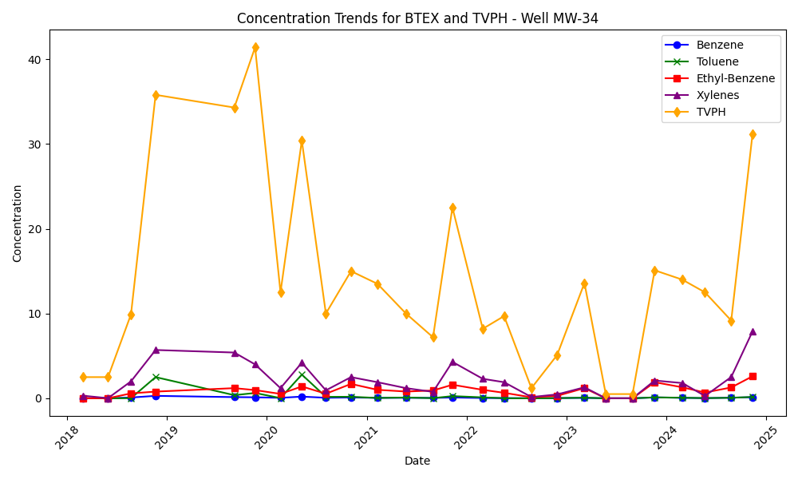
Well ID | Date | Benzene | Toluene | Ethyl-Benzene | Xylenes | TVPH | Water Table Elevation
MW-34 | 2018-02-27 | 0.0052 | 0.0076 | 0.005 | 0.31 | 2.5 | 5571.07
MW-34 | 2018-05-30 | 0.0025 | 0.005 | 0.005 | 0.015 | 2.5 | 5569.42
MW-34 | 2018-08-22 | 0.093 | 0.018 | 0.58 | 2 | 9.9 | 5571.22
MW-34 | 2018-11-20 | 0.29 | 2.5 | 0.79 | 5.7 | 35.8 | 5570.68
MW-34 | 2019-09-04 | 0.14 | 0.37 | 1.2 | 5.4 | 34.3 | 5568.29
MW-34 | 2019-11-19 | 0.12 | 0.63 | 0.97 | 4 | 41.4 | 5569.23
MW-34 | 2020-02-20 | 0.058 | 0.025 | 0.52 | 1.2 | 12.5 | 5567.59
MW-34 | 2020-05-08 | 0.2 | 2.8 | 1.4 | 4.2 | 30.4 | 5566.7
MW-34 | 2020-08-04 | 0.064 | 0.17 | 0.54 | 0.94 | 10 | 5569.45
MW-34 | 2020-11-04 | 0.1 | 0.18 | 1.7 | 2.5 | 15 | 5570.74
MW-34 | 2021-02-09 | 0.054 | 0.042 | 1 | 1.9 | 13.5 | 5567.99
MW-34 | 2021-05-24 | 0.061 | 0.095 | 0.8 | 1.2 | 10 | 5567.26
MW-34 | 2021-08-31 | 0.047 | 0.02 | 0.92 | 0.76 | 7.2 | 5569.86
MW-34 | 2021-11-10 | 0.1 | 0.26 | 1.6 | 4.3 | 22.5 | 5572.3
MW-34 | 2022-03-01 | 0.039 | 0.11 | 1 | 2.3 | 8.2 | 5569.1
MW-34 | 2022-05-18 | 0.02 | 0.014 | 0.65 | 1.9 | 9.7 | 5567.03
MW-34 | 2022-08-26 | 0.0081 | 0.001 | 0.12 | 0.15 | 1.2 | 5571.57
MW-34 | 2022-11-28 | 0.028 | 0.023 | 0.29 | 0.46 | 5.1 | 5574.75
MW-34 | 2023-03-08 | 0.053 | 0.073 | 1.2 | 1.3 | 13.6 | 5569.76
MW-34 | 2023-05-25 | 0.0005 | 0.001 | 0.0013 | 0.003 | 0.5 | 5567.63
MW-34 | 2023-08-31 | 0.0005 | 0.001 | 0.0017 | 0.003 | 0.5 | 5571.59
MW-34 | 2023-11-20 | 0.11 | 0.11 | 1.9 | 2.1 | 15.1 | 5574.01
MW-34 | 2024-02-29 | 0.06 | 0.068 | 1.3 | 1.8 | 14 | 5570.37
MW-34 | 2024-05-22 | 0.019 | 0.025 | 0.68 | 0.28 | 12.5 | 5569.87
MW-34 | 2024-08-26 | 0.0746 | 0.0623 | 1.28 | 2.51 | 9.17 | 5571.3
MW-34 | 2024-11-12 | 0.13 | 0.16 | 2.6 | 7.9 | 31.2 | 5572.89

